상품제안서
트리온 버디 3.0 USB 메모리 | 상품코드: F15632

 |  |  |  |  |  |  | 02-412-0044 | www.easy1.co.kr
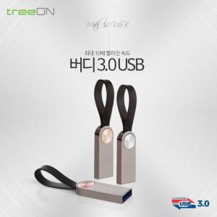 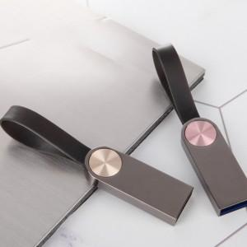 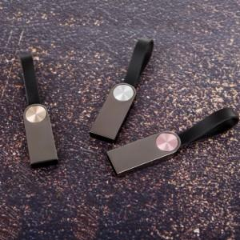

【상세/제작정보】

【인쇄/포장옵션】 | 레이저 / 포장지포장

【공급단가】 | 수량 | 100~ | 300~ | 500~ | 1,000~ | 2,000~
*VAT별도 | 16G | 6,870원 | 6,760원 | 6,600원 | 6,430원 | 6,320원
 | 32G | 8,120원 | 7,990원 | 7,800원 | 7,600원 | 7,470원
 | 64G | 12,500원 | 12,300원 | 12,000원 | 11,700원 | 11,500원
 | 128G | 22,500원 | 22,140원 | 21,600원 | 21,060원 | 20,700원

【상품 URL】 | https://dev.easy1.co.kr:443/src/goods_detail.php?gdno=15632

